Unidad 2
CURSO PROFESIONAL DE GIT Y GITHUB
DZUL TUN FELIPE DE JESUS

TITULOS | NOTAS | DUDAS | COMPLETO | ACTIVIDADES | REALIZADOS | RECURSOS
INTRODUCCION A GIT
1. ¿Qué es Git? | Sistema que guarda solo lo cambios en un proyecto, Git-local. Github-guarda en la nube. |  | LISTO | Presentacion y definiciones | LISTO | Lectura
2. ¿Por qué usar un sistema de control de versiones como Git? | En lugar de guardar todo el archivo, se puede guardar solo los cambios que se hizo, quien los hizo y poder retroceder a una version anterior. Sistema de control de versiones. Linea de comandos(Llamar: $ git init, $ git add biografia.txt, $ git commit -m "version 1". Guardar cambios: $ git add ., $ git commit -m "Cambios a v1", $ git status, $ git log biografia.txt, $ git push, $ git pull) |  | LISTO | Teoria | LISTO | Lectura
3. Instalando Git y GitBash en Windows. | Se realizo el proceso de intalacion de Git. Version 2.35.1.2 |  | LISTO | Instalacion de Git | LISTO | https://git-scm.com/downloads
4. Instalando Git en OSX. | Se instala git en MAC. |  | LISTO | Instalacion de Git | LISTO | https://git-scm.com/
5. Instalando Git en Linux. | Se instala git en linux. |  | LISTO | Instalacion de Git | LISTO | https://git-scm.com/
6. Editores de código, archivos binarios y de texto plano. | Editor de codigo, git unicamente podra editar texto plano y no texto binario como los de word por ejemplo. Lineas de codigo. |  | LISTO | Instlacion de VS Code | LISTO | https://code.visualstudio.com/
7. Introducción a la terminal y línea de comandos. | cd/ para buscar direccion, ls para listar archivos, ls -al muestra hasta archivos ocultos, clear para limpiar consola, pwd para mostrar direccion. cd users/ , cd 'Felipe Dzul'/ , mkdir proyecto1 para crear carpetas. touch vacio.txt para crear un archivo. $ cat vacio.txt - comando para mostrar contenido. $history para ver historial de comandos. $ rm vacio.txt es para borrar un archivo. $ rm --help es para ver como funciona cada comando. |  | LISTO | Creacion de carpeta desde la consola y creacion de archivo vacio.txt | LISTO | Lectura
COMANDOS BASICOS EN GIT
8. Crea un repositorio de Git y haz tu primer commit | para crear un repositorio, donde esta la carpeta central del archivo. ($ git init). git status para revisar el estado de archivos. git add historia.txt para agregar. git commit -m "Este es el primer commit de este archivo" esto para agregarlo al repositorio. git config es para configurar git. git config --global user.name "Felipe Dzul" asi se modifica algo. code historia.text para modificar. git log historia.txt para ver la historia de modificaciones. |  | LISTO | creacion del archivo historia.txt en visual studio code a partir de consola con el comando code. | LISTO | Archivo historia.txt
9. ¿Qué es un Branch (rama) y cómo funciona un Merge en Git? | Master, cada version es un commit. experimentos(development) crear versiones de una version. Bugfixing(Hotfix). unir versiones con la version original se hace con Merge.(Crear una nueva rama lo conocemos como Checkout. Unir dos ramas lo conocemos como Merge.) con branch nombre se crea una rama, con git checkout se puede mover en las ramas. | Hasta que punto es recomendable ir eliminando las versiones anteriores que podrian estar ocupando espacio. que pasa si hay muchas versiones y se quieren unir todas, porque cada uno tiene algo diferente. | LISTO | Teoria de las ramas y funcion de Merge, lecturas recomendadas. Creacion de ramas | LISTO | https://platzi.com/blog/cambios-en-github-master-main/
10. Analizar cambios en los archivos de tu proyecto con Git | Git diff muestra la comparacion con los cambios realizados. git show nombre.txt mostrara los cambios que se han realizado en el archivo. esc + shft +Z+Z para salir despues de agregar comentario despues del cambio si se olvida. comparar especificamente $git diff commit commit (num y letras de las versiones). mas viejo a mas reciente. |  | LISTO | Teoria y practica de git show y git diff commitA commitB y para obtener los ID de los commits se usa el comando git log. | LISTO | Lectura y archivos de ejemplo.
11. ¿Qué es el staging y los repositorios? Ciclo básico de trabajo en Git? | git init se crea en ram el y el repositorio. Staging (Memoria Ram)es un lugar temporal antes de enviarlo al repositorio. se manda el .txt con el $ git add nombre.txt, se puede remover son el git rm y se envia al repositorio con el comando commit -m "Comentario", git init(staging, repositorio), git add ->staging y commit -m "" -> repositorio. checkout traer cambios. |  | LISTO | Lectura de teoria | LISTO | 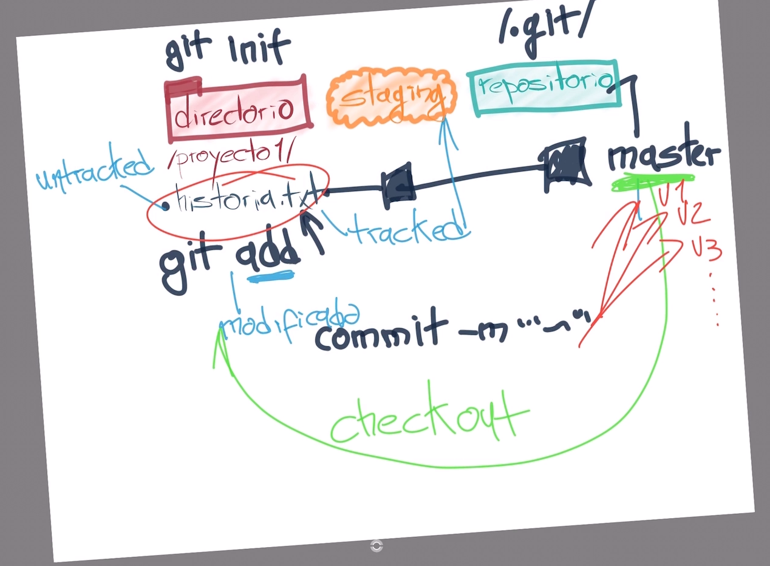
12. Volver en el tiempo en nuestro repositorio utilizando reset y checkout | Para volver a una version anterior se usa el comando $ git reset IDcommit --hard, es el mas serio. $ git reset IDcommit --soft, es el mas seguro. $git checkout + IDcommit volver el archivo a una version anterior y con $git checkout master se regresa al ultimo commit lo ultimo guardado en el repositorio. |  | LISTO | Prueba con git reset para volver a una version anterior. Creacion de archivo blogpost.html | LISTO
13. Git reset vs. Git rm | git rm - elimina archivo de repositorio y stagingpero se mantiene en el disco duro. git rm --force elimina de ambos. git reset --soft, elimina todo el historial pero mantiene el ultimo git add osea en el staging. git reset --hard, borra todo todito. git reset HEAD comando para sacar archivo del area de staging. |  | LISTO | Teoria | LISTO | Lectura
FLUJO DE TRABAJO BASICO EN GIT
14. Flujo de trabajo básico con un repositorio remoto | git add -> git commit -> git push, proceso para enviarlo al repositorio remoto. |  | LISTO | Repaso general | LISTO | lectura
15. Introducción a las ramas o branches de Git | La cabecera o HEAD representan la rama y el commit de esa rama donde estamos trabajando. Por defecto, esta cabecera aparecerá en el último commit de nuestra rama principal. Pero podemos cambiarlo al crear una rama (git branch rama, git checkout -b rama) o movernos en el tiempo a cualquier otro commit de cualquier otra rama con los comandos (git reset id-commit, git checkout rama-o-id-commit). |  | LISTO | Commit a master *atencion a la practica* | LISTO | archivos del proyecto
16. Fusión de ramas con Git merge |  |  | LISTO | fusion de ramas | LISTO | archivos del proyecto
17. Resolución de conflictos al hacer un merge |  |  | LISTO | generar un conflicto en merge | LISTO | archivos del proyecto
TRABAJANDO CON REPOSITOS REMOTOS EN GITHUB
18. Cambios en GitHub: de master a main |  |  | LISTO |  | LISTO | archivos del proyecto
19. Uso de GitHub |  |  | LISTO |  | LISTO | Teoria
20. Cómo funcionan las llaves públicas y privadas | Las llaves públicas y privadas nos ayudan a cifrar y descifrar nuestros archivos de forma que los podamos compartir sin correr el riesgo de que sean interceptados por personas con malas intenciones. Puedes compartir tu llave pública pero nunca tu llave privada. |  | LISTO |  | LISTO | Teoria
21. Configura tus llaves SSH en local |  |  | LISTO |  | LISTO
22. Conexión a GitHub con SSH |  |  | LISTO |  | LISTO
23. Tags y versiones en Git y GitHub |  |  | LISTO |  | LISTO
24. Manejo de ramas en GitHub | Crear una rama en el repositorio local: git branch nombre-de-la-rama o git checkout -b nombre-de-la-rama. Publicar una rama local al repositorio remoto: git push origin nombre-de-la-rama. Recuerda que podemos ver gráficamente nuestro entorno y flujo de trabajo local con Git usando el comando gitk. |  | LISTO |  | LISTO | Teoria
25. Configurar múltiples colaboradores en un repositorio de GitHub | Solo debemos entrar a la configuración de colaboradores de nuestro proyecto (Repositorio > Settings > Collaborators) y añadir el email o username de los nuevos colaboradores. |  | LISTO |  | LISTO | Teoria
FLUJOS DE TRABAJOS PROFESIONALES
26. Flujo de trabajo profesional: Haciendo merge de ramas de desarrollo a master | Se agregan colaboradores en GITHUB |  | LISTO |  | LISTO
27. Flujo de trabajo profesional con Pull requests | En un entorno profesional normalmente se bloquea la rama master, y para enviar código a dicha rama pasa por un code review y luego de su aprobación se unen códigos con los llamados merge request. Para realizar pruebas enviamos el código a servidores que normalmente los llamamos staging develop (servidores de pruebas) luego de que se realizan las pruebas pertinentes tanto de código como de la aplicación estos pasan a el servidor de producción con el ya antes mencionado merge request. |  | LISTO |  | LISTO | Teoria
28. Utilizando Pull Requests en GitHub | pull request es un estado donde se verifica los cambios antes de realizar el merge en GITHUB |  | LISTO |  | Practicado | Teoria
29. Creando un Fork, contribuyendo a un repositorio |  |  | LISTO |  | Practicado
30. Haciendo deployment a un servidor |  |  | LISTO |  | Practicado
31. Hazme un pull request |  |  | LISTO |  | Practicado
32. Ignorar archivos en el repositorio con .gitignore | No todos los archivos que agregas a un proyecto deberían ir a un repositorio, por ejemplo cuando tienes un archivo donde están tus contraseñas que comúnmente tienen la extensión .env o cuando te estás conectando a una base de datos; son archivos que nadie debe ver. |  | LISTO |  | Practicado
33. Readme.md es una excelente práctica | README.md es una excelente práctica en tus proyectos, md significa Markdown, que es una especie de código que te permite cambiar la manera en que se ve un archivo de texto. Lo interesante de Markdown es que funciona en muchas páginas, por ejemplo la edición en Wikipedia; es un lenguaje intermedio que no es HTML, no es texto plano, es una manera de crear excelentes texto formateados. |  | LISTO |  | Practicado
34. Tu sitio web público con GitHub Pages | GitHub tiene un servicio de hosting gratis llamado GitHub Pages, tu puedes tener un repositorio donde el contenido del repositorio se vaya a GitHub y se vea online. |  | LISTO | Crear sitio mi primer sitio web | LISTO
MULTIPLES ENTORNOS DE TRABAJO EN GIT
35. Git Rebase: reorganizando el trabajo realizado | El comando rebase es una mala práctica, nunca se debe usar, pero para efectos del curso te lo vamos a enseñar para que hagas tus propios experimentos. Con rebase puedes recoger todos los cambios confirmados en una rama y ponerlos sobre otra. # Cambiamos a la rama que queremos traer los cambios git checkout experiment # Aplicamos rebase para traer los cambios de la rama que queremos git rebase master |  | LISTO |  | Sin Actividad
36. Git Stash: Guardar cambios en memoria y recuperarlos después | Cuando necesitamos regresar en el tiempo porque borramos alguna línea de código pero no queremos pasarnos a otra rama porque nos daría un error ya que debemos pasar ese “mal cambio” que hicimos a stage, podemos usar git stash para regresar el cambio anterior que hicimos. git stash es típico cuando estamos cambios que no merecen una rama o no merecen un rebase si no simplemente estamos probando algo y luego quieres volver rápidamente a tu versión anterior la cual es la correcta. |  | LISTO |  | Sin Actividad
37. Git Clean: limpiar tu proyecto de archivos no deseados | A veces creamos archivos cuando estamos realizando nuestro proyecto que realmente no forman parte de nuestro directorio de trabajo, que no se deberían agregar y lo sabemos. Para saber qué archivos vamos a borrar tecleamos git clean --dry-run Para borrar todos los archivos listados (que no son carpetas) tecleamos git clean -f |  | LISTO |  | Sin Actividad
38. Git cherry-pick: traer commits viejos al head de un branch | Existe un mundo alternativo en el cual vamos avanzando en una rama pero necesitamos en master uno de esos avances de la rama, para eso utilizamos el comando git cherry-pick IDCommit. cherry-pick es una mala práctica porque significa que estamos reconstruyendo la historia, usa cherry-pick con sabiduría. Si no sabes lo que estás haciendo ten mucho cuidado. |  | LISTO |  | Sin Actividad
COMANDOS DE GIT PARA CASOS DE EMERGENCIA
39. Reconstruir commits en Git con amend | A veces hacemos un commit, pero resulta que no queríamos mandarlo porque faltaba algo más. Utilizamos git commit --amend, amend en inglés es remendar y lo que hará es que los cambios que hicimos nos los agregará al commit anterior. |  | LISTO |  | Sin Actividad
40. Git Reset y Reflog: úsese en caso de emergencia | ¿Qué pasa cuando todo se rompe y no sabemos qué está pasando? Con git reset HashDelHEAD nos devolveremos al estado en que el proyecto funcionaba. git reset --soft HashDelHEAD te mantiene lo que tengas en staging ahí. git reset --hard HashDelHEAD resetea absolutamente todo incluyendo lo que tengas en staging. git reset es una mala práctica, no deberías usarlo en ningún momento; debe ser nuestro último recurso. |  | LISTO |  | Sin Actividad
41. Buscar en archivos y commits de Git con Grep y log | ¿cuántas veces en nuestro proyecto utilizamos la palabra color? Para buscar utilizamos el comando git grep color y nos buscará en todo el proyecto los archivos en donde está la palabra color. Con git grep -n color nos saldrá un output el cual nos dirá en qué línea está lo que estamos buscando. Con git grep -c color nos saldrá un output el cual nos dirá cuántas veces se repite esa palabra y en qué archivo. Si queremos buscar cuántas veces utilizamos un atributo de HTML lo hacemos con git grep -c "<p>". |  | LISTO |  | Sin Actividad
BONUS SOBRE GIT Y GITHUB
42. Comandos y recursos colaborativos en Git y GitHub | Documentacion de los comandos, como funciona y para que sirven |  | LISTO |  | Sin Actividad
43. Tu futuro con Git y GitHub | FIN DEL CURSO |  |  |  | Sin Actividad

 | Estado | Certificado | No. Intentos | No. Reactivos | Cal. | Fecha
Examen final - CURSO PROFESIONAL DE GIT Y GITHUB | Aprobado | ✔ | 2 | 29 | 30 | 9.67 | 2022-02-16
 |  | Pase en la segunda oportudad debido a un fallo en el examen de la plataforma Platzi la cual me hizo perder tiempo y no concluir de manera satisfactoria en la primera oportunidad.

